Ficha Técnica
 |  |  |  | 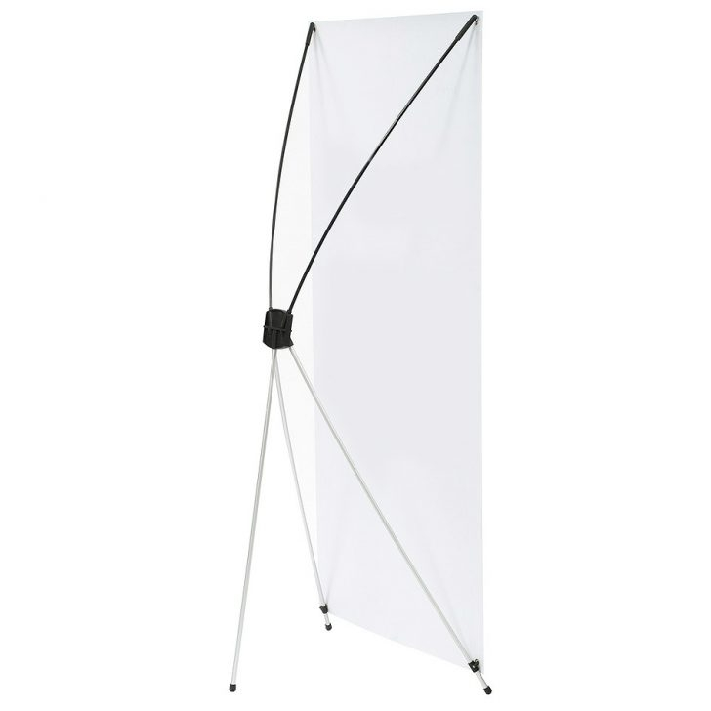

PLANILLA DE DATOS GARANTIZADOS

BASE ARANITA 44 x 78 |  |  |  | CÓDIGO | 2011410
 |  |  |  | FECHA REVISIÓN | 2019-10-22
 |  |  |  | ÁREA ESPECIALISTA: GERENCIA DE MERCADEO

DESCRIPCIÓN SAP: BASE ARANITA 44 x 78
ITEM | DATOS | UNIDAD | PEDIDO |  | COMENTARIO
1 | Empresa proveedora | … | (*)
2 | Fabricante | … | (*)
3 | Marca | … | (*)
4 | Modelo | … | (*)
5 | País de origen | … | (*)
6 | Norma de fabricación y ensayos | … | N/A
7 | Embalaje | … | CAJAS DE 25 UNIDADES C/U DENTRO DEL FORRO, QUE NO EXCEDAN PESO DE 60 LIBRAS, PALETIZADO Y FLEJADO
8 | Garantía |  | N/A
9 | Dimensiones
9.1 | Ancho | Pulgadas | 44"
9.2 | Alto | Pulgadas | 78"
11 | Material
11.1 | Tipo de material | … | Fibra de Vidrio y Aluminio
11.2 | Color de los Materiales | … | Negro y Plata
11.3 | Soporte para el Banner | … | En las esquinas
12 | Forro | … | Incluido, Color Negro
13 | Descripción | … | Es una de las formas más rentables de exhibir sus pancartas. Hecho completamente de fibra de vidrio y aluminio. Es perfecto para su uso en ferias, exposiciones o salas de conferencias.
14 | Muestra del Artículo | … | Si, se requiere.
(*) A indicar por el oferente
(**) Timbrado en el material en alto o bajo relieve
 | 
 |  |  |  | Fecha de la oferta

 | Javier E. Liz H. |  |  | Nombre y firma del oferente
 | Diseñador Gráfico
COMENTARIOS:
1- Este material cumplirá con todas las indicaciones detalladas en la especificación técnica correspondiente. 2- En caso de haber una solicitud adicional por parte de La Distribuidora o que el Fabricante entienda deba entregar información adicional, para la correcta evaluación de la propuesta, se deberá hacer por escrito y anexado a esta planilla de Datos Garantizados.

